Đăng nhập
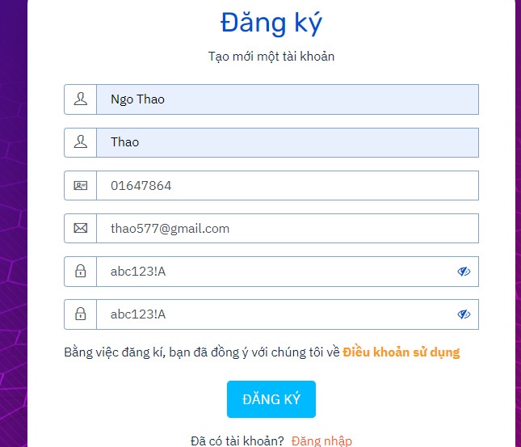
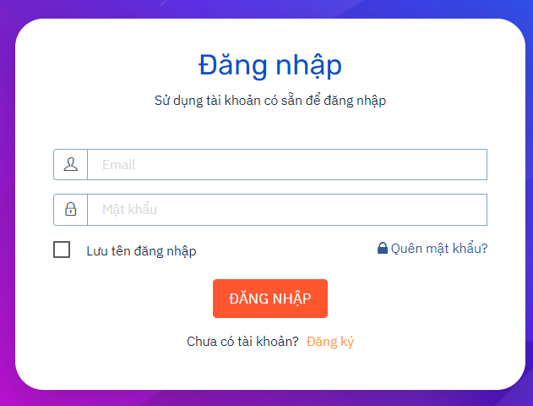
 | Type | Level 1 | Level 2 | Level 3
1 | UI | Check GUI đăng nhập form | Check GUI đăng nhập form | - Tổng thể giao diện màn hình, phóng to thu nhỏ - phím Shift-Tab - Enter - Default
2 | Functional | Đăng nhập thành công | Đăng nhập thành công với các trường dữ liệu có độ dài tối thiểu
 |  |  | Đăng nhập thành công với các trường dữ liệu có độ dài tối đa
 |  |  | Đăng nhập thành công với đầy đủ các trường, đúng dữ liệu | Nhập đúng, đủ hết thông tin, Click button "Đăng nhập"
 |  | Đăng nhập không thành công | Đăng nhập thiếu trường bắt buộc | Nhập thiếu email hoặc password, Click butotn "Đăng nhập"
 |  |  | Đăng nhập với các trường dữ liệu vượt quá độ dài tối đa | Nhập trường email quá 255 kí tự hoặc password quá 20 kí tự, Click button "Đăng nhập"
 |  |  | Đăng nhập sai email | Nhập sai trương email, CLick button "Đăng nhập"
 |  |  | Đăng nhập sai password | Nhập sai trươờng password, CLick button "Đăng nhập"
 |  |  | Tài khoàn đã tồn tại nhưng bị xóa
 |  |  | Tài khoản không có quyền | Nhập email, password không đúng admin, Click button "Đăng nhập"
 |  |  | Tài khoản chưa đăng kí
 |  |  | Tài khoản bị khóa
3 | Validation | Đăng nhập form | Email | Để trống/ full space
 | Validation |  |  | <min (nhập tay or copy) (<8 chars)
 | Validation |  |  | = min (=8 char)
 | Validation |  |  | > max (Nhập tay or copy) (>255 chars)
 | Validation |  |  | = max (=255 chars)
 | Validation |  |  | Khoảng trắng đầu cuối
 | Validation |  |  | Chức năng tự động trim space
 | Validation |  |  | Kí tự đặc biệt, tiếng Việt có dấu, đoạn html, số
 | Validation |  |  | Ktra tính duy nhất
 | Validation |  |  | Ktra định dạng hợp lệ, không hợp lệ
 | Validation |  |  | Ktra tính bắt buộc
 | Validation |  | Password | Để trống/ full space
 | Validation |  |  | <min (nhập tay or copy) (<8 chars)
 | Validation |  |  | = min (=8 char)
 | Validation |  |  | > max (Nhập tay or copy) (>20 chars)
 | Validation |  |  | = max (=20 chars)
 | Validation |  |  | Khoảng trắng đầu cuối
 | Validation |  |  | Chức năng tự động trim space
 | Validation |  |  | Kí tự đặc biệt, tiếng Việt có dấu, đoạn html, số
 | Validation |  |  | Ktra mã hóa password
 | Validation |  |  | Ktra ẩn hiện password
 | Validation |  |  | Ktra trường hợp không nhập chữ hoa
 | Validation |  |  | Ktra trường hợp không nhập chữ thường
 | Validation |  |  | Ktra trường hợp không nhập số
 | Validation |  |  | Ktra trường hợp không nhập kí tự đặc biệt
 | Validation |  |  | Ktra trường hợp nhập dữ liệu hợp lệ
 | Validation | Check button | Đăng nhập | Click button "Đăng nhập"
 | Validation | Link | Đăng kí | Click link "Đăng kí"
 | Validation |  | Quên mật khẩu | Click link "Quên mật khẩu"
 | Validation | Check box | Lưu tên đăng nhập | Click "Lưu"
 | Validation |  |  | ko click "Lưu"
 | Validation |  |  | Để mặc định

Đăng ký
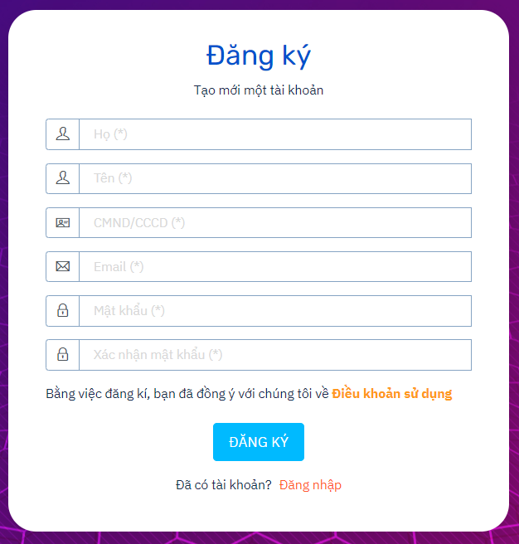
 | Type | Level 1 | Level 2 | Level 3
1 | UI | Check GUI đăng ký form | Check GUI đăng ký form | - Tổng thể giao diện phóng to, thu nhỏ - phím Shift-Tab - Enter - Default
2 | Functional | Đăng ký thành công | Đăng kí thành công với các trường dữ liệu có độ dài tối thiểu
 |  |  | Đăng kí thành công với các trường dữ liệu có độ dài tối da | Nhập đúng đủ thông tin, click button "Đăng ký"
 |  |  | Đăng kí thành công với đầy đủ các trường dữ liệu
 |  | Đăng ký thất bại | Đăng kí thiếu trường bắt buộc
 |  |  | Đăng kí với các trường dữ liệu vượt quá độ dài tối đa
 |  |  | Đăng kí với tài khoản đã tồn tại
 |  |  | Đăng ký với tài khoản đã tồn tại nhưng bị xóa
 |  |  | Đăng kí với tài khoản bị khóa
 |  |  | Đăng kí nhập không trùng password và confirm password
 |  |  | Đăng kí với email đã tồn tại
 |  |  | Đăng kí với số CCCD đã tồn tại
3 | Validation | Đăng ký form | Họ | Để trống/ fullspace
 | Validation |  |  | < min (Nhập tay or copy)
 | Validation |  |  | = min (= 1 char)
 | Validation |  |  | > max (Nhập tay or copy)
 | Validation |  |  | = max (=255 char)
 | Validation |  |  | chức năng tự động trim space
 | Validation |  |  | kí tự đặc biệt, tiếng Việt có dấu, đoạn html
 | Validation |  |  | Khoảng trắng đầu cuối
 | Validation |  |  | Dữ liệu được thay thế bằng kí tự đại diện khi gõ
 | Validation |  | Tên | Để trống/ fullspace
 | Validation |  |  | < min (Nhập tay or copy)
 | Validation |  |  | = min (= 1 char)
 | Validation |  |  | > max (Nhập tay or copy)
 | Validation |  |  | = max (=255 char)
 | Validation |  |  | chức năng tự động trim space
 | Validation |  |  | kí tự đặc biệt, tiếng Việt có dấu, đoạn html
 | Validation |  |  | Khoảng trắng đầu cuối
 | Validation |  |  | Dữ liệu được thay thế bằng kí tự đại diện khi gõ
 | Validation |  | CMND/CCCD | Để trống/ fullspace
 | Validation |  |  | < min (Nhập tay or copy)
 | Validation |  |  | = min (= 8 char)
 | Validation |  |  | > max (Nhập tay or copy)
 | Validation |  |  | = max (=20 char)
 | Validation |  |  | chức năng tự động trim space
 | Validation |  |  | kí tự đặc biệt, tiếng Việt có dấu, đoạn html
 | Validation |  |  | Khoảng trắng đầu cuối
 | Validation |  |  | Dữ liệu được thay thế bằng kí tự đại diện khi gõ
 | Validation |  |  | Tính hợp lệ của CCCD (chỉ chứa số)
 | Validation |  |  | Ktra nhập CCCD đã được đăng kí thành công (tính duy nhất)
 | Validation |  | Email | Để trống/ full space
 | Validation |  |  | <min (nhập tay or copy) (<8 chars)
 | Validation |  |  | = min (=8 char)
 | Validation |  |  | > max (Nhập tay or copy) (>255 chars)
 | Validation |  |  | = max (=255 chars)
 | Validation |  |  | Khoảng trắng đầu cuối
 | Validation |  |  | Chức năng tự động trim space
 | Validation |  |  | Kí tự đặc biệt, tiếng Việt có dấu, đoạn html, số
 | Validation |  |  | Ktra tính duy nhất
 | Validation |  |  | Ktra định dạng hợp lệ, không hợp lệ
 | Validation |  |  | Ktra tính bắt buộc
 | Validation |  | Mật khẩu | Để trống/ full space
 | Validation |  |  | <min (nhập tay or copy) (<8 chars)
 | Validation |  |  | = min (=8 char)
 | Validation |  |  | > max (Nhập tay or copy) (>20 chars)
 | Validation |  |  | = max (=20 chars)
 | Validation |  |  | Khoảng trắng đầu cuối
 | Validation |  |  | Chức năng tự động trim space
 | Validation |  |  | Kí tự đặc biệt, tiếng Việt có dấu, đoạn html, số
 | Validation |  |  | Ktra mã hóa password
 | Validation |  |  | Ktra ẩn hiện password
 | Validation |  |  | Ktra trường hợp không nhập chữ hoa
 | Validation |  |  | Ktra trường hợp không nhập chữ thường
 | Validation |  |  | Ktra trường hợp không nhập số
 | Validation |  |  | Ktra trường hợp không nhập kí tự đặc biệt
 | Validation |  |  | Ktra trường hợp nhập dữ liệu hợp lệ
 | Validation |  | Xác nhận mật khẩu | Để trống/ full space
 | Validation |  |  | <min (nhập tay or copy) (<8 chars)
 | Validation |  |  | = min (=8 char)
 | Validation |  |  | > max (Nhập tay or copy) (>20 chars)
 | Validation |  |  | = max (=20 chars)
 | Validation |  |  | Khoảng trắng đầu cuối
 | Validation |  |  | Chức năng tự động trim space
 | Validation |  |  | Kí tự đặc biệt, tiếng Việt có dấu, đoạn html, số
 | Validation |  |  | Dữ liệu nhập có trùng với trường mật khẩu
 | Validation | Check button | Đăng ký | Click button "Đăng ký"
 | Validation | Link | Đăng nhập | Click link "Đăng nhập" (Người đã có tài khoản)

